상품제안서
양키캔들 방향제 디퓨저 선물세트 2p | 상품코드: S41305

 |  |  |  |  |  |  | 02-713-8555 | www.synergygift.co.kr
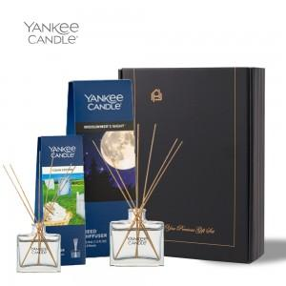 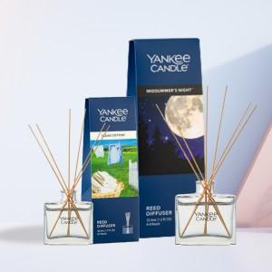 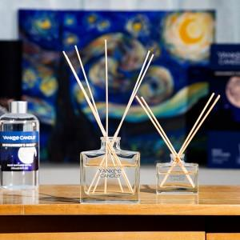

【상세/제작정보】 | <p><span style="font-size: 14pt;">※ 쇼핑백 / 리본선물포장 별도 문의 바랍니다.</span></p>

【인쇄/포장옵션】 | 스티커 / 포장지포장

【공급단가】 | 수량 | 20~ | 50~ | 100~ | 300~ | 500~
*VAT별도 | 단가 | 34,100원 | 32,200원 | 31,250원 | 30,150원 | 29,500원

【상품 URL】 | https://www.synergygift.co.kr:443/src/goods_detail.php?gdno=41305

